Sheet1
SQ-48
Item |  | Ruwe score
1 | Ik was kortademig zonder dat ik mij inspande |  | Alle 48 items worden gescoord 0 - 4.
2 | Ik voelde mij vertraagd of langzaam.
3 | Ik was ontevreden.
4 | Ik werd angstig in een menigte van mensen.
5 | Ik had hartkloppingen.
6 | Ik had moeite met het nemen van beslissingen.
7 | Ik kon nergens van genieten.
8 | Ik durfde open ruimtes, zoals een plein, niet over te steken.
9 | Ik voelde stress op mijn werk of studie.
10 | Ik had onenigheid met anderen.
11 | Ik voelde pijn of druk op de borst.
12 | Ik zag naar dingen uit.
13 | Ik dacht aan mijn dood of zelfmoord.
14 | Ik durfde niet alleen met het openbaar vervoer te reizen.
15 | Mijn werk of studie gaf me geen voldoening.
16 | Ik was opvliegend zonder aanleiding.
17 | Ik voelde mij duizelig of licht in het hoofd.
18 | Ik had zin om dingen te doen.
19 | Ik had geen zin in het leven.
20 | Ik had het gevoel dat ik te veel werkte of studeerde.
21 | Ik had moeite om mijn woede te beheersen.
22 | Ik voelde tintelingen, bijvoorbeeld in mijn handen.
23 | Ik kon moeilijk voor mijn mening uitkomen.
24 | Ik was bang of angstig.
25 | Ik durfde niet alleen naar een drukke winkel te gaan.
26 | Ik trilde of beefde.
27 | Ik was bang om afgewezen te worden in een groep.
28 | Ik was schrikachtig.
29 | Ik was optimistisch over mijn toekomst.
30 | Ik werkte of studeerde minder hard dan voorheen.
31 | Ik voelde mij rillerig.
32 | Ik voelde mij de mindere van anderen.
33 | Ik was zenuwachtig en nerveus.
34 | Ik had plannen of stelde mezelf doelen.
35 | Ik had het gevoel dat het niet goed ging met mijn werk/studie.
36 | Ik voelde mij ongemakkelijk als anderen naar mij keken
37 | Ik had interesse in dingen.
38 | Ik voelde mij hopeloos.
39 | Ik was vergeetachtig.
40 | Ik voelde mij somber of depressief.
41 | Ik voelde mij onrustig.
42 | Ik voelde me energiek en levenslustig.
43 | Ik wilde mensen het liefst slaan als dat werd uitgelokt.
44 | Ik had moeite om op gang te komen.
45 | Ik voelde mij onzeker in gezelschap.
46 | Ik voelde mij gespannen.
47 | Ik kon mij niet goed concentreren.
48 | Ik piekerde.

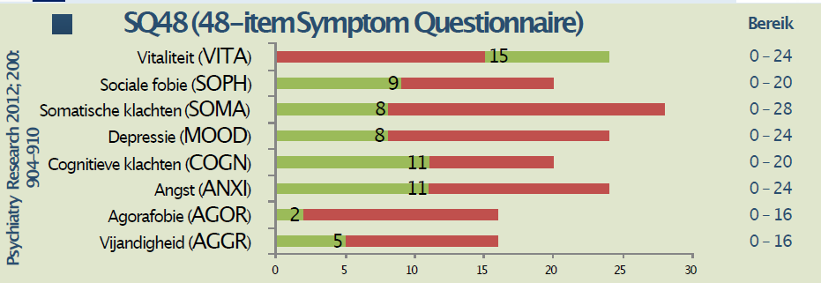
 | Totaalscore | 0 | afkapwaarde totaalscore: 42
 | WORK | 0 | afkapwaarde WORK: 11
 | VITA | 0
 | SOPH | 0
 | SOMA | 0
 | MOOD | 0
 | COGN | 0
 | ANXI | 0
 | AGOR | 0
 | AGGR | 0

 | AGGR (aggression - vijandigheid), 4 items: 10,16,21,43
 | AGOR (agoraphobia - agorafobie), 4 items: 4,8,14,25
 | ANXI (anxiety - angst), 6 items: 24,28,33,41,46,48
 | COGN (cognitive complaints – cognitieve klachten), 5 items: 2,6,39,44,47
 | MOOD (depression – depressie), 6 items: 3,7,13,19,38,40
 | SOMA (somatic complaints – somatische klachten), 7 items: 1,5,11,17,22,26,31
 | SOPH (social phobia – sociale fobie), 5 items: 23,27,32,36,45
 | VITA (vitality/optimism – vitaliteit/optimisme), 6 items: 12,18,29,34,37,42
 | WORK (work/study – werk/studie), 5 items: 9,15,20,30,35
 | SQ48 Totaal: optellen van de subschalen behalve VITA en WORK

 | Contact: dr. Wessel A. van Eeden, LUMC, w.a.van_eeden@lumc.nl

